Fertilizante
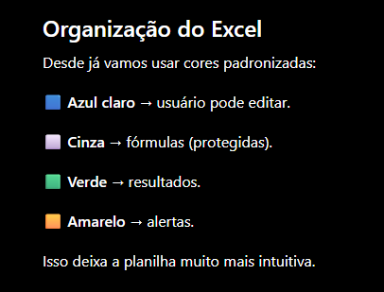
ID | Produto | Fabricante | Formula | N | P | K | Ca | Mg | S | Fe | Mn | Zn | B | Cu | Mo | Solubilidade (g/L) | Preço (R$/Kg) | Grupo de concentrado | Observações
F001 | Nitrato de cálcio |  |  | 14 | - |  | 16 | - | - | - | - | - | - | - | - |  |  | A
F002 | Nitrato de potássio |  |  | 12 | - | 45 | - | - | - | - | - | - | - | - | - |  |  | B
F003 | MKP |  |  | - | 51 | 30 | - | - | - | - | - | - | - | - | - |  |  | B
F004 | Sulfato de magnésio |  |  | - | - | - | - | 9 | 11 | - | - | - | - | - | - |  |  | B
F005 | Sulfato de potássio |  |  | - | - | 50 | - | - | 17 | - | - | - | - | - | - |  |  | B
F006 | Micromix Rigrantec |  |  | 4 | - | - | - | - | - | 7 | 3.3 | 0.6 | 0.7 | 0.2 | 0.1 |  |  | B

